Sheet2
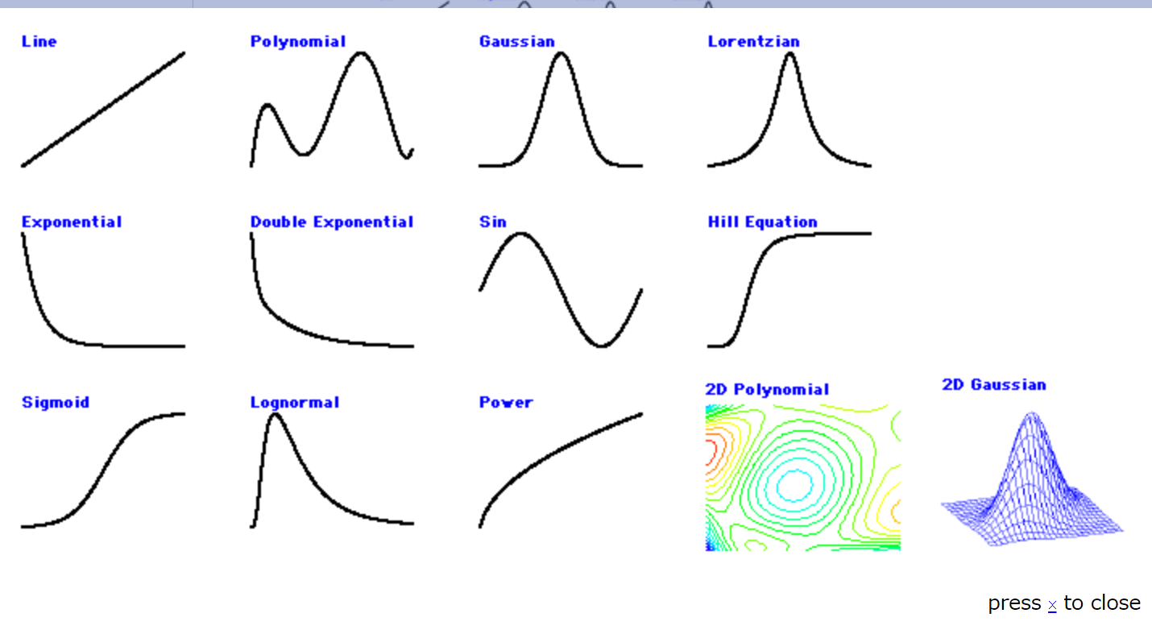

gauss : ガウス曲線による回帰
lor : ローレンツによる回帰
exp_XOffset : 減衰指数曲線による回帰
dblexp_XOffset : ２つの減衰指数曲線による回帰
exp : 減衰指数曲線
dblexp : 減衰指数曲線の和
sin : シヌソイドによる回帰
line : 直線による回帰
poly n : n 項か次数 n-1 を伴う多項式による回帰
HillEquation : Hill の方程式、S 字関数による回帰
sigmoid : Hill の方程式と異なる形状をもつ S 字関数による回帰
power : 累乗法による回帰
lognormal : ログノーマルのピーク形状を回帰
gauss2D : 2次元のガウス曲線を回帰
poly2D n : 2次元における次数nの多項式による回帰
→関連：Igor Pro の定義済み組み込み関数

Sheet3
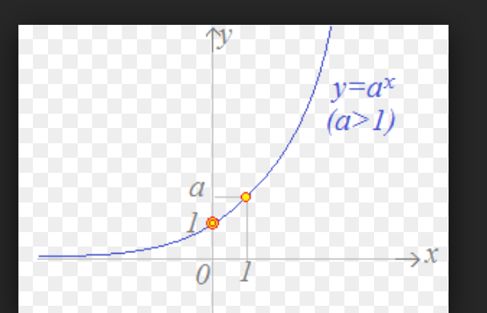
累乗根
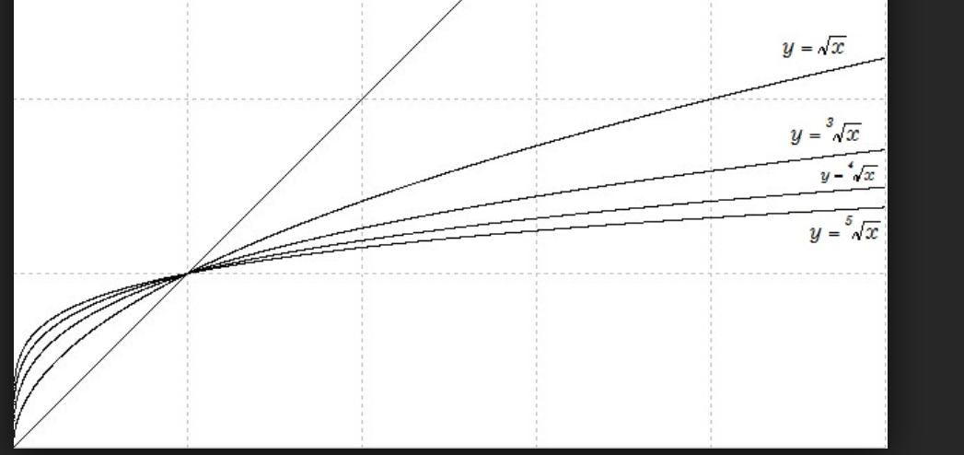

指数(負)
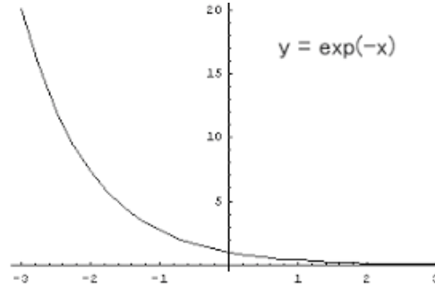

指数(正)

